Sheet1
NO. | 商品名 | 外観イメージ | URL | メーカー | 原材料 | 栗原産 | 内容量[kg] | 糖度 | 糖度ばらつき | 保存方法
1 | 【 業務用 】 国産 焙煎 栗ペースト 1kg 製菓用 栗 ペースト | 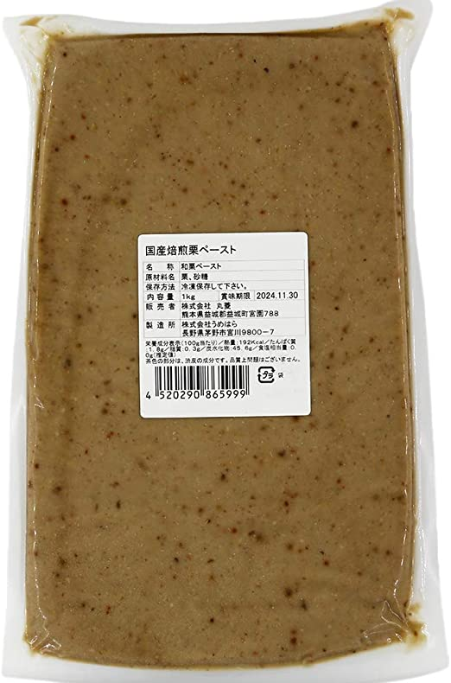 | https://www.amazon.co.jp/%E6%A5%AD%E5%8B%99%E7%94%A8-%E6%A0%97%E3%83%9A%E3%83%BC%E3%82%B9%E3%83%88-1kg-%E8%A3%BD%E8%8F%93%E7%94%A8-%E3%83%9A%E3%83%BC%E3%82%B9%E3%83%88/dp/B07G31JR2W/ref=asc_df_B07G31JR2W/?tag=jpgo-22&linkCode=df0&hvadid=529651695060&hvpos=&hvnetw=g&hvrand=15975667577748616231&hvpone=&hvptwo=&hvqmt=&hvdev=c&hvdvcmdl=&hvlocint=&hvlocphy=1009286&hvtargid=pla-1431946660682&psc=1 | スイートキッチン | 栗(国産)、砂糖 | 日本 | 1 | 42 | ±３ | 冷凍
2 | 冷凍 和栗ペースト(K) 熊本県産 2kg | 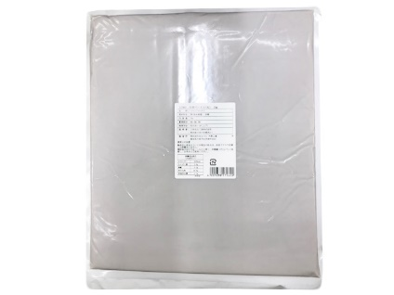 | https://www.cotta.jp/products/detail.php?product_id=025894&utm_source=google&utm_medium=cpc&utm_campaign=shopping&argument=9Zxfa7Mv&dmai=a5fd9dc9a55eda&gclid=CjwKCAjwoMSWBhAdEiwAVJ2ndpAEzN-3xI_1jJNZiHd9nIjSF2CjRcrvnUJbaZ8Rz4MyPbuhVkemPRoCTjIQAvD_BwE |  | 栗・砂糖・調整水 | 日本（熊本） | 2 | 42 | ±３ | 冷凍
3 | SABATON（サバトン） マロンペースト缶 1kg | 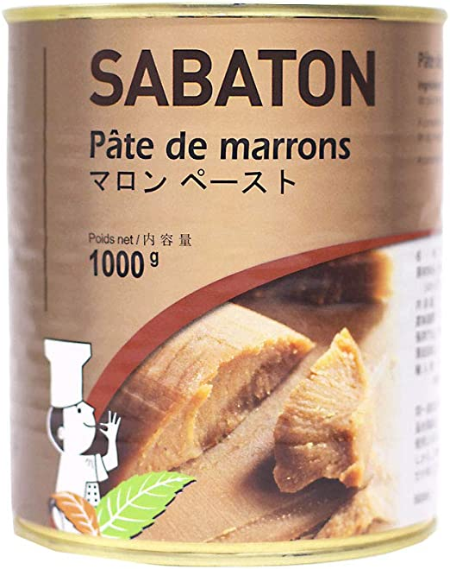 | https://www.amazon.co.jp/SABATON%EF%BC%88%E3%82%B5%E3%83%90%E3%83%88%E3%83%B3%EF%BC%89-%E3%83%9E%E3%83%AD%E3%83%B3%E3%83%9A%E3%83%BC%E3%82%B9%E3%83%88%E7%BC%B6-1kg/dp/B00HRS5X32/ref=asc_df_B00HRS5X32/?tag=jpgo-22&linkCode=df0&hvadid=208337576834&hvpos=&hvnetw=g&hvrand=15975667577748616231&hvpone=&hvptwo=&hvqmt=&hvdev=c&hvdvcmdl=&hvlocint=&hvlocphy=1009286&hvtargid=pla-340161874988&psc=1 | SABATON（サバトン） | 栗、糖類（砂糖、グルコースシロップ（小麦を含む））/バニラ香料 |  | 1 |  |  | 常温
4
5
6
7
8
9
10
11
12
13

